리소스
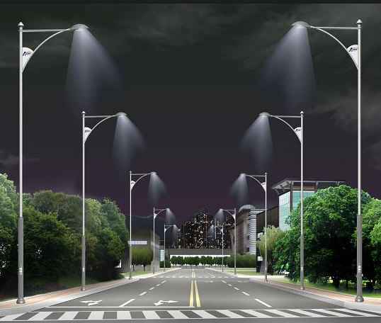
달리기 프로토타입 리소스(애니메이션 제외)
분류 | 내용 | 파일이름 | 설명 | 참고이미지 | 비고
배경 | 평지 직선 | tm01_n_straight_01 | 도심속의 도로입니다. - 나무, 건물, 보도, 도로 등으로 구성해 주세요. - 도로의 넓이는 참고이미지보다 대폭 축소해서, 캐릭터가 3명정도 나란히 달릴 수 있는 정도의 사이즈로 해주세요. - 실제 게임에 올려놓고 스케일 조정을 해봐야 할 것 같습니다.
 | 내리막 직선 | tm01_d_straight_01
 | 오르막 직선 | tm01_u_straight_01
 | 평지 ㄴ자 코스 | tm01_n_refraction2_01
..
오브젝트 | 돌 | boss_rock_01 | 내리막길에 보스로 사용될 돌(바위)입니다. - 도로를 가득 채울 정도의 사이즈로 작업 부탁드립니다. - 도로를 굴러 내려오는 애니메이션 및 이펙트가 필요합니다. | 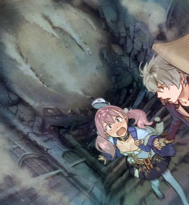
 | 전단지 | object_brochure_01 | 플레이 도중 날아와 캐릭터의 얼굴에 붙을 전단지 입니다. - 날아가서 캐릭터의 얼굴에 붙는 애니메이션 및 이펙트가 필요합니다.
이펙트 | 바람이펙트 - 달리기1 | eff_run_wind_01 | 플레이어가 달리는 속도에 따라 화면에 붙을 바람 이펙트
 | 바람이펙트 - 달리기2 | eff_run_wind_02
 | 바람이펙트 - 달리기3 | eff_run_wind_03
 | 바람이펙트 - 질주 | eff_sprint_wind_01
 | 땀 이펙트 | eff_pc_sweat_01 | 플레이어에 붙일 땀 이펙트 - 구현 방법 논의 필요
 | 게이지 이펙트 - 하트 | fx_guage_heart_01 | 박동을 표시하는 이펙트
 | 게이지 이펙트 - 맥스 | fx_guage_max_01 | 게이지가 가득 찬 경우 게이지가 완충 됐음을 알려주는 이펙트
UI | 페이스 게이지 | ui_guage_pace_01 | 탭하는 속도를 표시할 게이지 입니다. 오른쪽 위
 | 근성게이지 | ui_guage_gonzo_01 | 일정시간 달리면 차오를 게이지 입니다. 오른쪽 아래
 | 하트 | ui_guage_heart_01 | 캐릭터의 달리는 속도를 표시할 UI입니다. 심박수를 의미

애니메이션 리스트
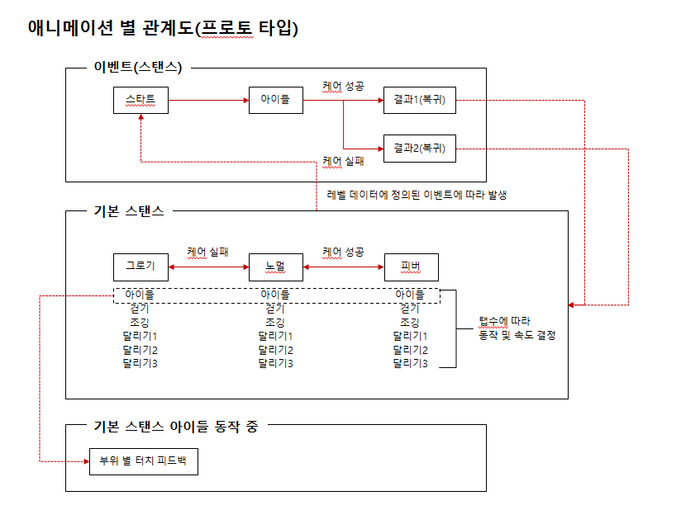
달리기 프로토타입 애니메이션 리스트
NO | 대분류 | 분류 | 이름 | 파일명 | 설명 | 비고
1 | 스탠스별 기본 | 노멀 | 아이들 | normal_idle_01 | 자세한 설명은 생략 ;
2 |  |  | 걷기 | normal_walk_01
3 |  |  | 조깅 | normal_jogging_01
4 |  |  | 달리기1 | normal_running1_01
5 |  |  | 달리기2 | normal_running2_01
6 |  |  | 달리기3 | normal_running3_01
7 |  | 그로기 | 아이들 | groggy_idle_01
8 |  |  | 걷기 | groggy_walk_01
9 |  |  | 조깅 | groggy_jogging_01
10 |  |  | 달리기1 | groggy_running1_01
11 |  |  | 달리기2 | groggy_running2_01
12 |  |  | 달리기3 | groggy_running3_01
13 |  | 피버 | 아이들 | fever_idle_01 |  | 우선순위 하
14 |  |  | 걷기 | fever_walk_01 |  | 우선순위 하
15 |  |  | 조깅 | fever_jogging_01 |  | 우선순위 하
16 |  |  | 달리기1 | fever_running1_01 |  | 우선순위 하
17 |  |  | 달리기2 | fever_running2_01 |  | 우선순위 하
18 |  |  | 달리기3 | fever_running3_01 |  | 우선순위 하
19 | 이벤트 | 낙상 | 액션 | event_care_fall_action_01
20 |  |  | 아이들 | event_care_fall_idle_01
21 |  |  | 복귀1 | event_care_fall_result1_01
22 |  |  | 복귀2 | event_care_fall_result2_01
23 |  | 물먹기 | 액션 | event_care_water_action_01
24 |  |  | 아이들 | event_care_water_idle_01
25 |  |  | 복귀1 | event_care_water_result1_01
26 |  |  | 복귀2 | event_care_water_result2_01
27 | 터치 피드백 | 노멀 | 머리 | feedback_touch_normal_head_01
28 |  | 그로기 | 머리 | feedback_touch_groggy_head_01
29 |  | 피버 | 머리 | feedback_touch_fever_head_01
30 |  | 노멀 | 가슴 | feedback_touch_normal_body_01
31 |  | 그로기 | 가슴 | feedback_touch_groggy_body_01
32 |  | 피버 | 가슴 | feedback_touch_fever_body_01

